Hoja1
Nigiris fusión

Chala
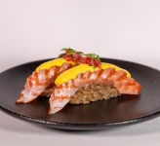 Nigiri de trucha con ají amarillo y chalaquita x2 unidades

$ 7,000

Tama
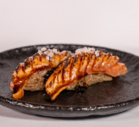 Nigiri de trucha con teriyaki y tamarindo x2 unidades

$ 7,000

Trufa
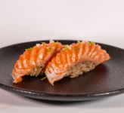 Nigiri de trucha con aceite de trufa y lima x2 unidades

$ 7,400

Furi
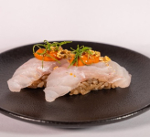 Nigiri de pesca blanca con salsa kimchi y furikake de frutos secos x2 unidades

$ 7,400

Roco
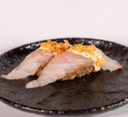 Nigiri de pesca blanca con rocoto y echalote x2 unidades

$ 7,000

Cevi
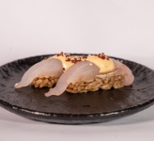 Nigiri de pesca blanca + acevichada + quinoa + sésamo x2 unidades

$ 7,000

Nigiris clásicos

Trucha
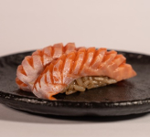 Nigiri de trucha x2 unidades

$ 6,400

Pesca Blanca
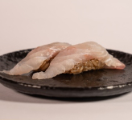 Nigiri de pesca blanca x2 unidades

$ 6,400

Combos
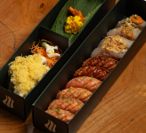
Combo Fusión x15
10 niguiris (4x Trufa, 2x Tama, 2x Furi, 2x Roco) - 5 rolls (5x Ebi)

$37.400$44.000

Combo Fusión x30
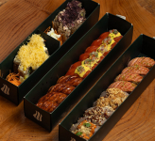 20 niguiris (6x Chala, 4x Trufa, 4x Tama, 2x Furi, 2x Roco, 2x Cevi) - 10 rolls (5x Ebi, 5x Ori)

$76.500$90.000

Niguiris x16
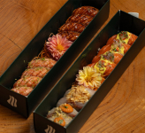 (4x Trufa, 4x Chala, 4x Tama, 2x Furi, 2x Roco)

$ 53,000

Clásicos x16
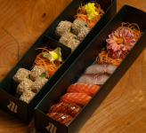 6 niguiris (2 Trucha, 2 Pesca Blanca, 2 Tama) 10 rolls clásicos (5x New York, 5x Ebi sin topping)

$ 39,000

Combo Fusion x60
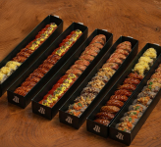 Llevate tu combo con 15% off para compartir. Una selección 60 piezas entre nigiris y rolls, fusión y clásicos.

$153.000$180.000

Combo Fusion x120
Llevate tu combo con 15% off para compartir. Una selección 120 piezas entre nigiris y rolls, fusión y clásicos. | 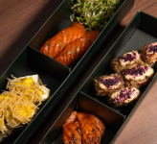

$306.000$360.000

Rolls Fusión

Kimchi
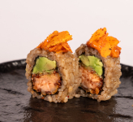 Trucha apanada + palta + kimchi + almendras gochujang

$ 13,700

Ori
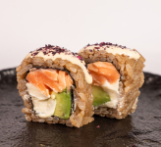 Trucha cocida en manteca oriental + palta + queso + rocoto + furikake de shiso

$ 13,700

Ebi
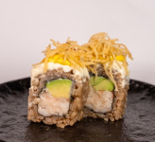 Langostinos + palta + queso + ají amarillo + papas crocantes

$ 13,700

Trini
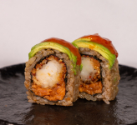 Langostino apanado + tartare trucha + palta + salsa Trinidad

$ 13,700

Gochu
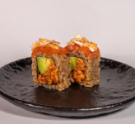 Tartare trucha + palta + trucha arriba + gochujang + maíz cancha

$ 13,700

Nomad
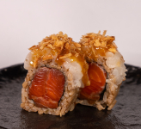 Trucha ahumada + vieiras + caramelo miso + salsa echalotes

$ 14,700

Rolls Clásicos

Veggie
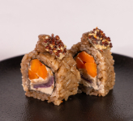 Queso + tare hongos + zanahoria + cebolla apanada + ajo negro + nori crocante

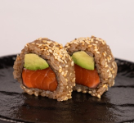
$ 12,100

New York
Roll clásico de trucha y palta

$ 12,100
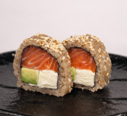
New York con Phila
Roll clásico de trucha, palta y queso philadelphia.

$ 12,100

Sashimis

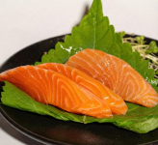
Trucha
Sashimi de trucha x 3 unidades.

$ 6,500

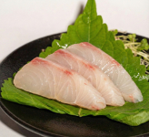
Pesca Blanca
Sashimi de pesca blanca x3 unidades.

$ 6,000

Salsas y adicionales

Extra Salsa de Soja
Sumás más Salsa de Soja x 50 ml. a tu pedido.
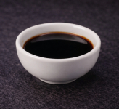
$ 800

Salsa Teriyaki
Salsa teriyaki x 50 ml.
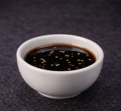
$ 1,000

Extra Jengibre
Sumá más jengibre a tu pedido.
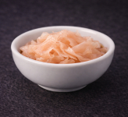
$ 2,000

